SPA
1 | RIA

 | RIAに求められたものとして、以下があります。

 | ① | 表現力の高さ
 | ② | デスクトップアプリケーションと同等なUI
 | ③ | UX（ユーザエクスペリエンス）

 | ただし、AppleショックによりFlash、Silverlightが衰退の方向へ向かいます。

 | そして、2014年にHTML5正式勧告により、HTMLでWebアプリケーションを
 | 作成する方向になった。

2 | SPA

 | HTML５を利用すると、RIAと同等なユーザビリティが実現可能になります。
 | その解がSPAです。

 | SPAの基本的な要素は以下です。

 | 1 | 単一ページによるWebアプリケーション
 | 2 | ページはDOMの操作により切り替えを行う
 | 3 | サーバとのやりとりはAjaxやWebSocketにより行う

 | DOMの操作によりページを切り替えるので、ほとんどの処理をブラウザで行う
 | ことになります。 具体的にはサーバとはデータのやり取りのみを行います。

3 | SPAの技術要素

 | では、SPAで業務アプリケーションを開発するために必要となる技術要素は何でしょうか？

 | 1 | JavaScriptフレームワーク
 | 2 | altJS
 | 3 | CSS Preprocessor
 | 4 | 開発環境
 | 5 | 通信技術
 | 6 | Webアプリケーションなどのバックエンド技術
 | 7 | HTML5

 | JavaScriptフレームワークは、既に数十種類あります。開発要員、案件を考慮し適切なものを選ぶ必要があります。
 | altJSは利用すべきです。 現実的な問題として、業務アプリケーションエンジニアのほとんどが、jQueryエンジニアとなっています。
 | avaScriptコーティング規約を覚えさせるより、ある程度altJS(CoffeeScriptやTypeScriptなど)で否応がなしにルールを作るのも、
 | プロジェクトマネージメントのひとつと言えます。

 | CSS3により、表現力豊かなサイトが作れるようになりました。そのためCSSを記述する量が圧倒的に増えました。
 | そのためにもCSS Preprocessor(Sass+CompassやLess、Stylusなど)を使うべきです。

 | altJSやCSS Preprocessorは、コンパイルが必要です。またJavaScriptやCSSを圧縮するために、
 | コマンドを打つ必要があります。開発環境も見直すべきで、最近ではYeomanやSencha cmdがあります。

4 | SPAを構築するときに知っておいた方がいい7つの課題

 | 1 | パフォーマンス

 |  | ① | DOMツリーを分離して小さく
 |  | ② | TaskQueueで不必要なレイアウト処理を停止
 |  | ③ | 入出力処理はWebWorkersで止めない

 | 2 | メモリーリーク

 |  | 地道に残っている参照にnullを入れ、ガベージコレクションの対象にします。

 | 3 | セキュリティ

 |  | 業務アプリケーションはほとんどhttpsで動作させます。
 |  | プライベートネットワーク
 |  | 被害減少のためにはサーバ側でのチェック
 |  | HTTP 認証でログアウト処理

 | 4 | フレームワークロックイン

 |  | フレームワーク選択などで柔軟な対応が必要です。

 | 5 | 画面設計からUIコンポーネント設計への思想転換

 |  | 実装するアーキテクチャに対応するプロセスや考え方が必要になります。

 | 6 | フロントエンジニア不足

 |  | フロントエンジニアは不足しているとは思えませんが、SPAを構築したことのある経験者が少ないということです
 |  | jQueryのみの経験だけでは難しいところが多くあります。その対応の一つとして、altJS(CoffeeScript/TypeScript)や
 |  | CSS Preprocessor(Sass+Compass/Less/Styles) を利用することも必要になります。

 | このように、Single-page Application(SPA)を開発するための技術要素は多くあります。

5 | SPAを実現するために必要な通信技術

 | SPAのメリットの一つにサーバーサイドとクライアントサイドをより疎結合にするということが挙げられます。
 | 通信技術の役割としては、非同期通信を活用することで疎結合が可能になります。

 | 具体的には以下が挙げられます。
 |  | ① | AjaxやCometを利用した非同期通信
 |  | ② | WebSocketを利用した非同期通信

 | 現時点では、我々がアプリケーション開発を行う場合、HTTP1.1上でAjaxを使用するというのが一般的と言えます。
 | そして近い将来ですが、クライアント同士のサーバレス通信、つまりブラウザ同士のリアルタイム通信
 | （WebRTC：Web Real time Communication）も実現可能となります。

 | また、次世代通信プロトコル(HTTP2.0、SPDY)を業務アプリケーションに使用することで、システムのレスポンス向上が期待できます。

 | 1 | SPDYの特徴

 |  | 1 | HTTPヘッダーの圧縮
 |  | 2 | １つのTCコネクションで複数のストリームを扱える
 |  | 3 | TLSの拡張仕様であるNext Protocol Negotiationを利用
 |  | 4 | サーバプッシュ機能で通信効率化
 |  | 5 | ストリームには優先度をつけることが可能
 |  | 6 | 対応するためにWebコンテンツへの変更が不要
 |  | 7 | 採用実績が豊富
 |  | 8 | 効果が発揮できないサイトも有る

 |  | SPDYはドメイン毎にコネクションを張るため、複数のドメインから画像などのリソースを取得する場合は、
 |  | SPDYを使ってコネクションをまとめても、処理速度が上がらないということもあり得ます。また、効果的に
 |  | チューニングできるように設定・設置する必要があります。

 | 2 | WebSocketの特徴

 |  | 双方向通信実現のためにWebSocketを使用します。WebScocketの場合は、プログラマブルにpushすることができることや、
 |  | 一つのコネクションで複数のコネクションをはるオーバヘッドをなくすことができます。

 |  | 1 | クライアント側、サーバ側での実装が必要
 |  | 2 | TLSにてメッセージを暗号化するWSSが利用可能

 | 3 | WebRTCの特徴

 |  | WebRTCはPeer Connectionを行う通信アーキテクチャです。一対一でクライアント同士が通信を行う場合、
 |  | 事前にお互いのIPとポート番号が必要となりますので、シグナリングと呼ばれる仲介サーバが必要になります。

 |  | 1 | Signaling
 |  | 2 | MediaChannel
 |  | 3 | DataChannel
 |  | 4 | NAT越え（ICE/STUN/TURN）
 |  | 5 | 開発ライブラリはもちろんSkyWay

6 | SPAに必要なインフラ

 | 1 | Webサーバ
 | 2 | データベースサーバ
 | 3 | ファイル共有サーバ
 | 4 | ロードバランサー
 | 5 | HA構成

7 | SPAに必要なJavaScriptフレームワーク

 | SPAでアプリケーション開発する場合、pageとviewの概念を知ることが重要です。
 | pageはいくつかのviewを取りまとめたものです。具体的には、pageとはほぼ決まっている固定部分のことであり、
 | view（コンテンツとも言う）は使用するユーザや状況によって変わる部分のことを言います。

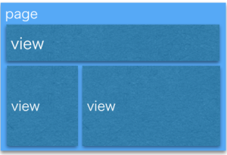

 | pageをviewに分割することで、再利用性とパフォーマンスを向上させます。
 | そしてviewがやるべきことは以下です。

 | 1 | 描画(UI)
 | 2 | UIとBLSの同期
 | 3 | BLS
 | 4 | ルーティング
 | 5 | 状態管理
 | 6 | リソースアクセス

 | SPAにおけるサーバとクライアントの役割を整理します。
 | 従来型のWebアプリケーションとの違いは、UIの処理、状態を定義するのはサーバでした。

 | サーバの役割 |  |  |  | クライアントの役割
 | UIの処理を持たない |  |  |  | ルーティング処理（UIの処理を行う）
 | 状態を持たない |  |  |  | ビジネスロジックと状態を定義する
 | リソースを提供する |  |  |  | AjaxまたはWebSocket等でリソースを取得する

 | ここで整理した事項は、view単位で処理が行われます。
 | こうするとviewで行う処理そのものが増え、しかもいくつかのviewを合わせたpageはレイヤーの整理をしなければ、
 | 到底実装不可能になります。
 | そして、これだけ多くのことを考えJavaScriptでコーティングしないといけません。
 | jQueryのみで実装しなさいというのはカオスになり、デスマの世界へ入り込みます。そのためにもJavaScriptフレームワーク
 | を使用し、構造的整理をしなければなりません。

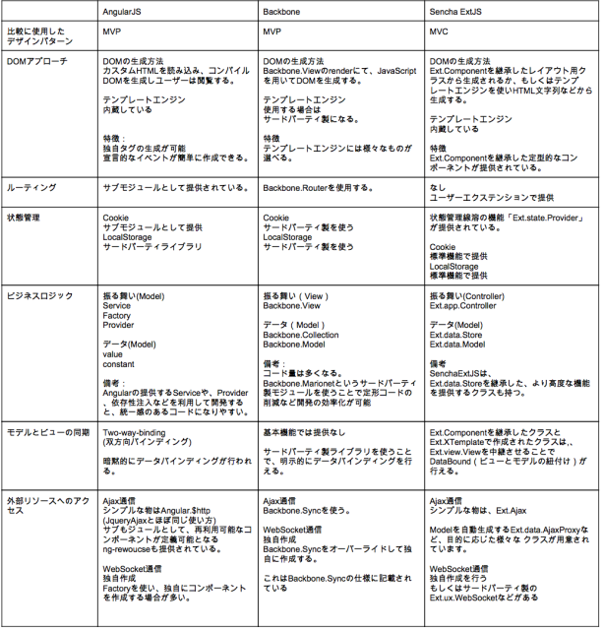
 |  |  |  |  |  |  |  | backbone、AngularJS、そしてSencha Ext JSについて次の観点で解説しました。

 |  |  |  |  |  |  |  | DOMへのアプローチ
 |  |  |  |  |  |  |  | ルーティング
 |  |  |  |  |  |  |  | 状態管理
 |  |  |  |  |  |  |  | ビジネスロジック
 |  |  |  |  |  |  |  | モデルとビューの同期
 |  |  |  |  |  |  |  | 外部リソースへのアクセス方法

 | 並べてみると、以下のような特徴が見えてきます。

 | 1 | AngularJS

 |  | 依存性注入による、定形なソリューション構築を容易にする仕組み。
 |  | 宣言的UIの容易な構築、暗黙的なデータバインディングのModel/Controllerとの疎結合による
 |  | UIの変更を受け入れやすい仕組みがあります。

 | 2 | Bakcbone

 |  | MV～パターンを提供するにあたり、必要最低限な機能のみが標準で提供されます。
 |  | それ以外は自由に選択、拡張できる汎用性フレームワークでの縛りが緩く、
 |  | 使用するライブラリや目的に応じて、MVCもMVPも選択肢として取り入れることが可能です。

 | 3 | Sencha Ext JS

 |  | UIからロジック、通信まで、HTML5アプリケーション開発で必要な機能が、ほぼフレームワークで提供されており、
 |  | 強い堅牢性を持ちます。しかしながら、目的に応じた柔軟性も合わせ持っています。

 | 最後に、まとめとして大まかな違いを示します。

 |  |  |  | コーディングルール |  | 学習コストの違い | MVP/MVCパターンとの相性
 | AngularJS |  |  | フレームワーク寄り |  | 高い | MVP：良い、MVC：悪い
 | Backbone |  |  | フレームワーク重視 |  | 低い | MVP：良い、MVC：良い
 | Sencha Ext JS |  |  |  |  | 高い | MCP：悪い、MVC：良い

用語
1 | UX

 | UX（User Experience）は、利用者が体験することになる。
 | HCD(Human Centered Design)は、人間・ユーザに使いやすいデザインにすることになる。

 | → | つまり、UXとHCDは概ね同じ概念になる。

 | UXは、Web業界だけに限らず、広く一般的な意味で使われている。 人間が体験する、生活全てを
 | 対象にしているといっても過言ではありません。

 | 日本語の体験という言葉からは、実際に行う体験だけがUXかと思いがちですが、実際に体験する
 | こと以外も含まれます。 商品名やパッケージデザインを見て、その商品をイメージしたり、妄想
 | することもUXと呼びます。

2 | RIA

 | RIAとは、ユーザインターフェースにFlashやJavaアプレット、Ajaxなどを用いて、単純なHTMLで記述されたページよりも
 | 操作性や表現力に優れたWebアプリケーションのこと。

3 | altJS

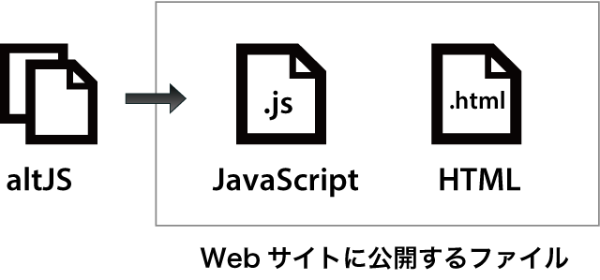
 |  |  | avaScriptを生成する中間言語が登場してきました。これらはJavaScriptの代替ということで
 |  |  | 「altJS」と呼ばれています。altJSの言語の多くはクラス機構のサポートなどJavaScriptの抱える
 |  |  | 問題の多くを解決しており、スマートにコードを書くための仕組みが用意されており、
 |  |  | 開発効率を大幅に向上させることができます。

